Por qué inadmitimos
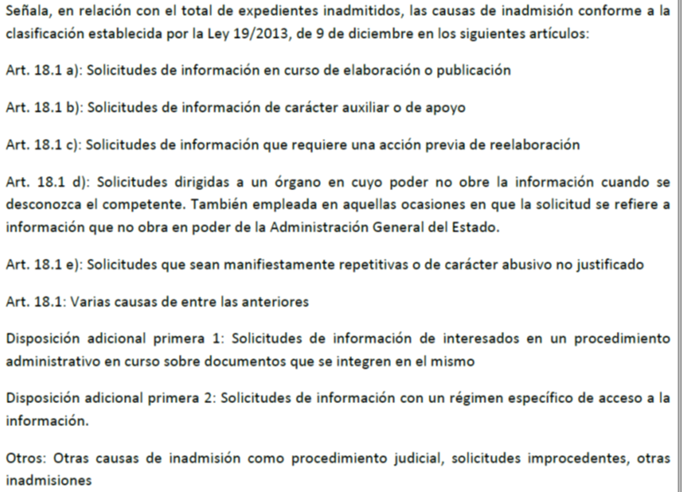
¿Por qué se inadmiten solicitudes?
Inadmisiones por causa (Nota 1) | Número | Porcentaje
Art. 18.1 | 202 | 4.67%
Art. 18.1 a | 289 | 6.68%
Art. 18.1 b | 185 | 4.27%
Art. 18.1 c | 657 | 15.18%
Art. 18.1 d | 1,052 | 24.31%
Art. 18.1 e | 597 | 13.79%
D.A 1ª 1 | 283 | 6.54%
D.A.1ª 2 | 972 | 22.46%
Otros | 91 | 2.10%
Total | 4,328 | 100.00%

Nota 1:

Por qué denegamos
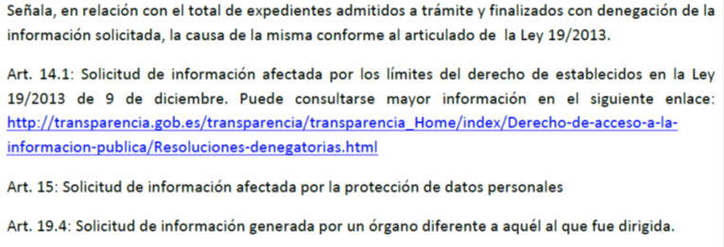
¿Por qué, en ocasiones, se deniega el acceso?
Denegaciones por artículo (Nota 2) | Número | Porcentaje
Art. 14.1 | 446 | 69.58%
Art. 15 | 116 | 18.10%
Art. 19.4 | 79 | 12.32%
Total | 641 | 100.00%

Nota 2

